Detalle cuentas por cobrar
I. Origen cuentas por pagar: Adquisicion de terreno para lotear

Acreedor |  | UF | UF al 22/10 $30275.5
PAN DE AZÚCAR | 13.5% | $3,335 | $100,953,655
EL VOLCÁN | 13.5% | $3,335 | $100,953,655
ECOX | 33.6% | $8,299 | $251,262,430
AYSEN | 39.4% | $9,732 | $294,635,111
Total | 100% | $24,700 | $747,804,850

II. Valores actuales

Estas cuentas por cobrar estan en UF, por lo que hay que ajustar
Como referencia:
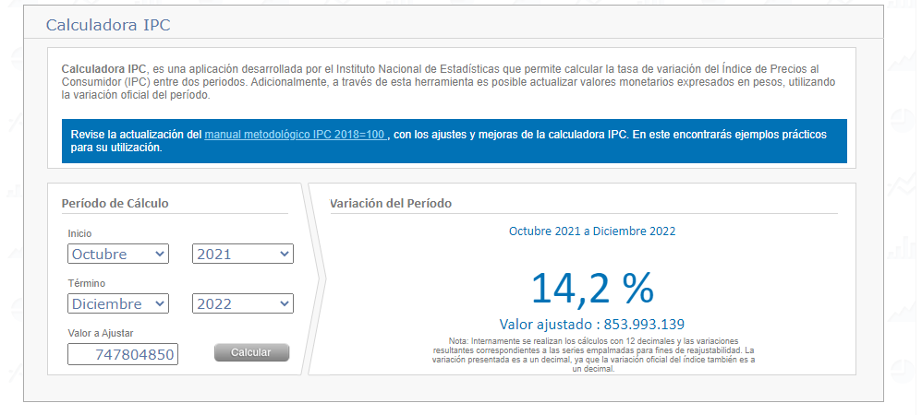

III. Ventas de terrenos a acreedores: Se vendieron terrenos a los acreedores para eliminar sus cuentas por pagar. Las diferencias deben quedar contabilizadas.

 |  | Venta terrenos (Precio de compra 24/11/2022) | Diferencia
PAN DE AZÚCAR | $3,335 | 7,392 | (4,057.50) | Cuenta por cobrar
EL VOLCÁN | $3,335 | 6,534 | (3,199.50) | Cuenta por cobrar
ECOX | $8,299 | 8,536 | (236.80) | Cuenta por cobrar
AYSEN | $9,732 | 9,557 | 174.80 | Cuenta por pagar
TOTAL | $24,700 | $32,019 | $(7,319)

